Hoja1
ID | Requerimieto | Campos | Datos de prueba | Herramientas | Ambiente | Resultado esperado | Resultado obtenido | Evidencia | Enlace del error | Pass | Resultado esperado v 1.1 | Resultado obtenido v1.1 | Evidencia | Pass | resultado esperado vv 1.2 | Resultado obtenido v1.1 | Evidencia | Pass
CP-001 | Instrucciones | N/A | N/A | Navegador | Mi Maquina | En la página inicial del rompecabezas en la seccion de instrucciones se visualizan "Utiliza las flechas de navegación para mover las piezas jeje", "Para ordenar las piezas guiate por la imagen objetivo", | Al cargar la página inicial del rompecabezas no se visualiaron las instrucciones | 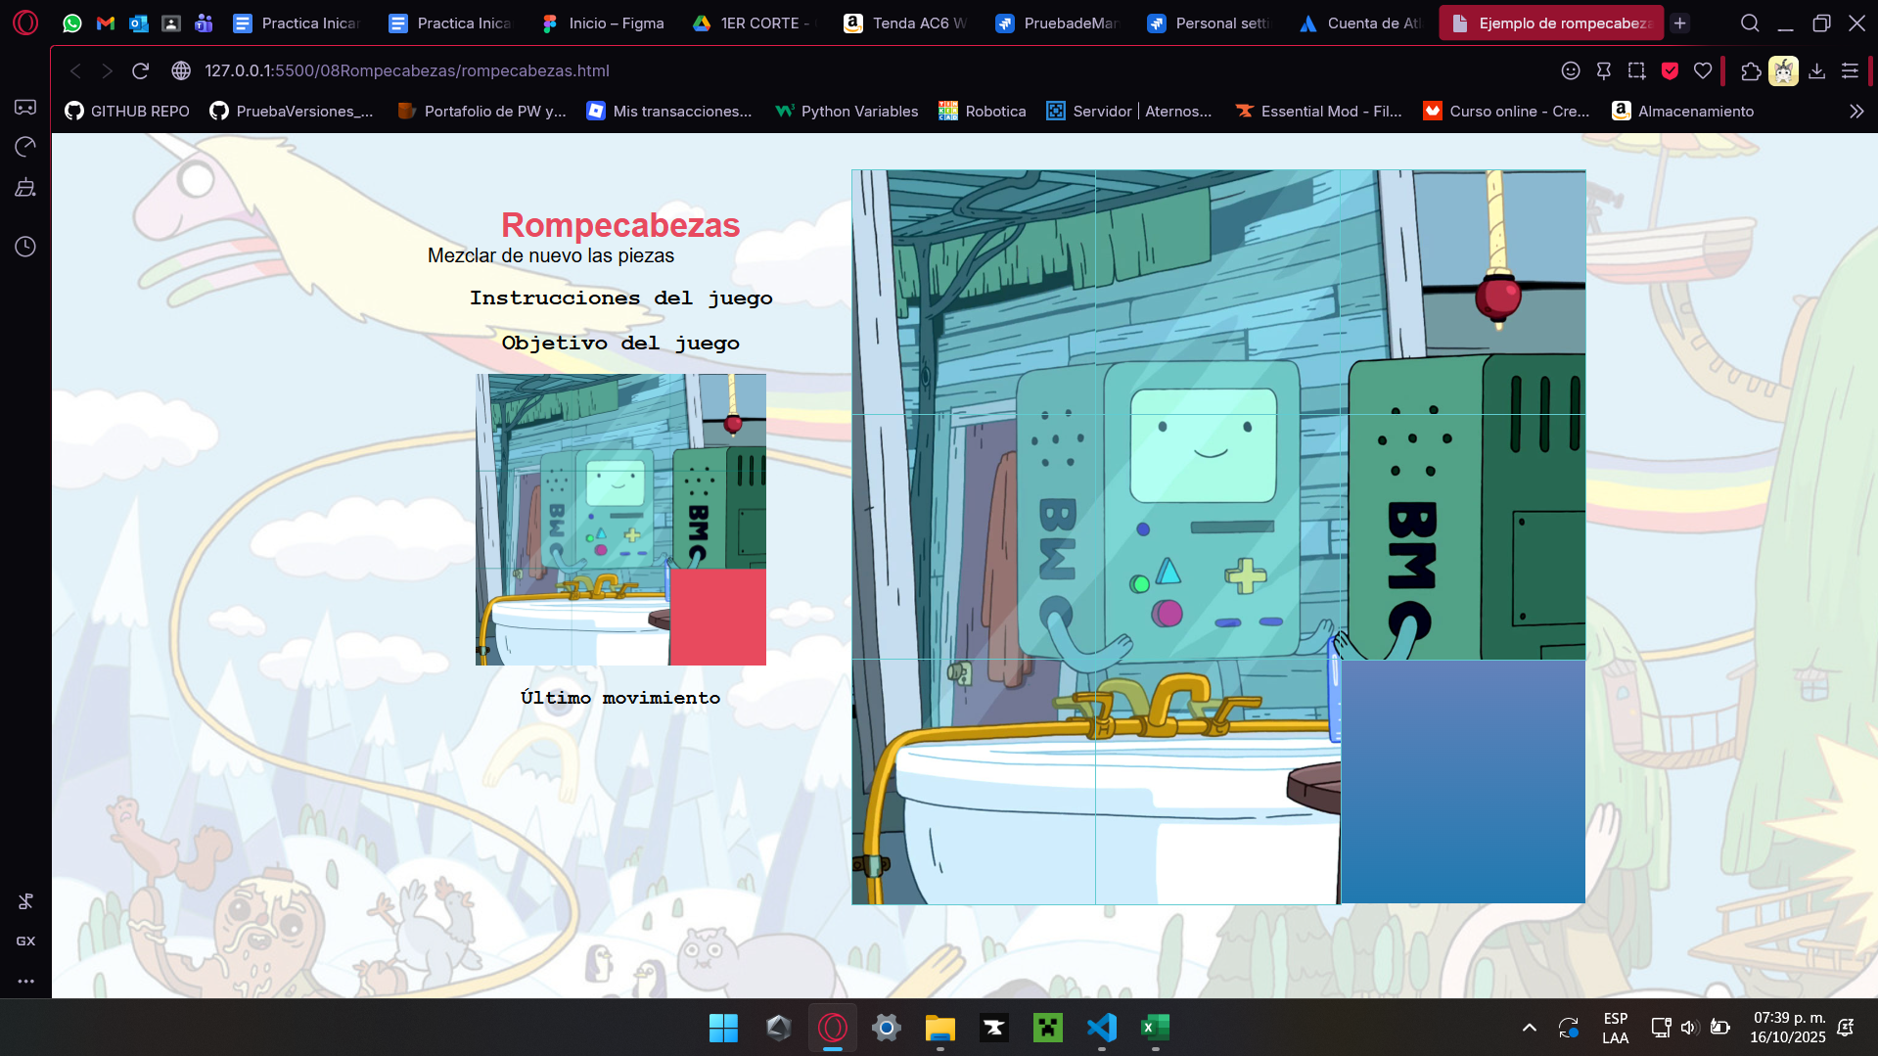 | https://alumno-team-e1e3kp0r.atlassian.net/browse/A1234-4?atlOrigin=eyJpIjoiZDk5NzUzNmEyNGE3NDNlZWE1Zjg3MWMzZWM3OTRhMmUiLCJwIjoiaiJ9 |  | En la página inicial del rompecabezas en la seccion de instrucciones se visualizan "Utiliza las flechas de navegación para mover las piezas jeje", "Para ordenar las piezas guiate por la imagen objetivo", | Se visualizan las instrucciones pero hace falta el acento en guíate y exceso de palabras | 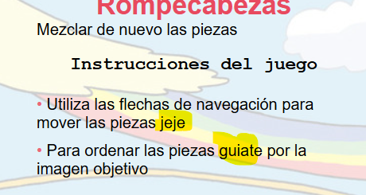 |  | En la página inicial del rompecabezas en la seccion de instrucciones se visualizan "Utiliza las flechas de navegación para mover las piezas ", "Para ordenar las piezas guiate por la imagen objetivo", | Se visualizan las instrucciones sin problemas | 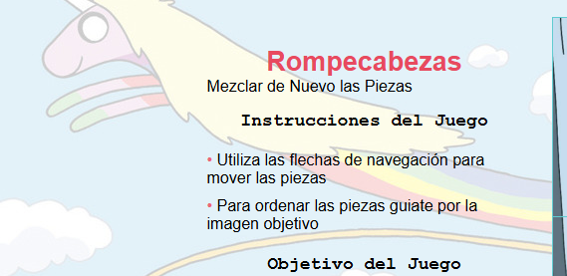

Cp-002 | Mostrar piezas | N/A | N/A | Navegador | Mi Maquina | Las piezas deben de mezclarse y poderse mover al momento de ingresar en la pagina "rompecabezas.html" | Al ingresar al sitio no se mueve ninguna pieza y tampoco se revuelven | 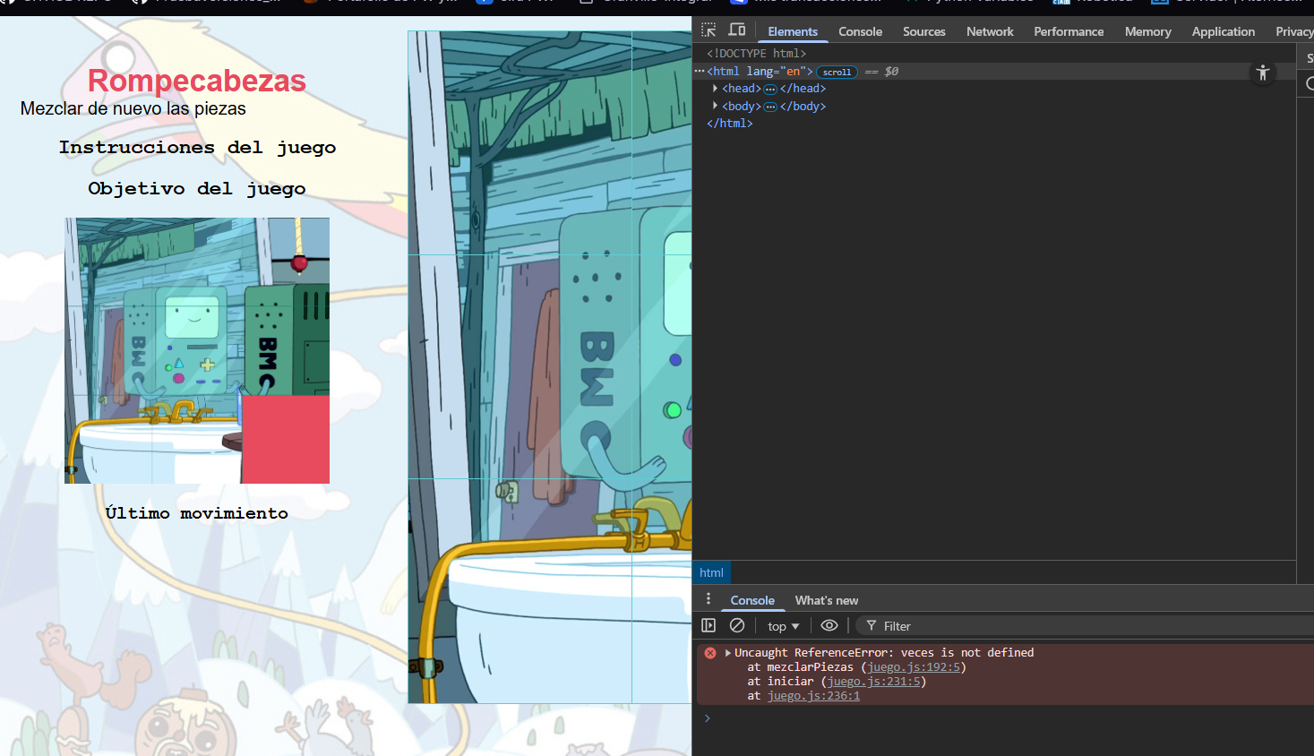 | https://alumno-team-e1e3kp0r.atlassian.net/browse/A1234-6?atlOrigin=eyJpIjoiNmZlZmYxZTYyOWQ5NGEyNTg3N2E2NGNlNTRlNWVkY2QiLCJwIjoiaiJ9 |  | Las piezas deben de mezclarse y poderse mover al momento de ingresar en la pagina "rompecabezas.html" | Al ingresar al sitio se mueven y mezclan las piezas, y también el usuario puede moverlas, sin embargo se mueven en sentido contrario aindicado por el teclado | 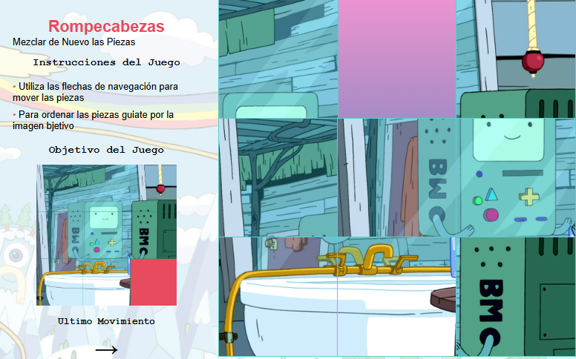 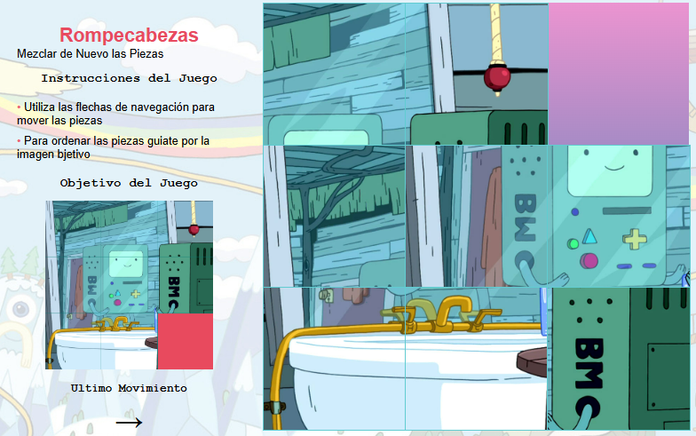 |  | Las piezas deben de mezclarse y poderse mover al momento de ingresar en la pagina "rompecabezas.html" | El juego funcióna de forma correcta, idnica tu ultimo movimiento, las piezas se mezcan correctamente y el movimiento es correcto. | 